TB
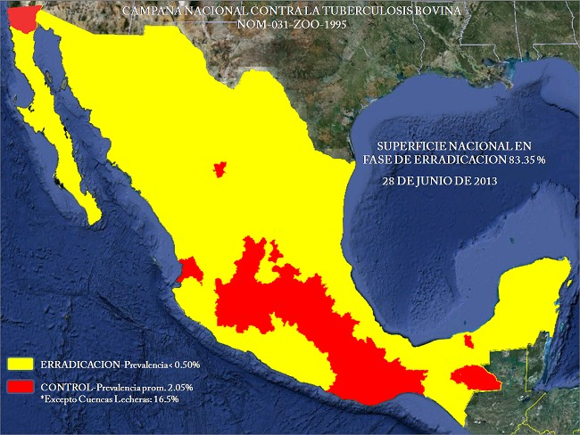
Inversión por estado de la Campaña de Tuberculosis Bovina
 | Tuberculosis Bovina Carne | Tuberculosis Bovina Leche
Aguascalientes | 1264315.3
Baja California | 1248750.95
B.C.S. | 2479099.85
Campeche | 9774859.9
Coahuila | 9585885 | 2666686
Colima | 1139042
Chiapas | 11347068
Chihuahua | 11400000 | 2375000
Distrito Federal
Durango | 10738249.7 | 2050000
Guanjuato | 5474660.85
Guerrero | 12357796.7
Hidalgo | 8259100.85
Jalisco | 11954187.05
México | 4960999.95
Michoacán | 18500000 | 2400000
Morelos | 2125429
Nayarit | 3785712.7
Nuevo León | 3747530
Oaxaca | 2369653.45
Puebla | 3200000 | 3000000
Querétaro | 2056299.9
Quintana Roo | 1458392
San Luis Potosí | 7783444
Sinaloa | 5868250
Sonora | 9640160
Tabasco | 14388071.55
Tamaulipas | 12349097
Tlaxcala |  | 693215.2
Veracruz | 14231260
Yucatán | 6154436.55
Zacatecas | 6870868.35 | 1080272
Estatus de la campaña de Tuberculosis

BRU
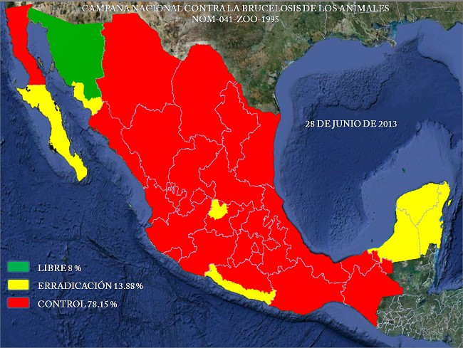
Inversión por estado de la Campaña Brucelosis Bovina
 | Brucelosis Bovina | Brucelosis Ovino - caprina
Aguascalientes | 270,553 | 32,412
Baja California | 635,219 | 417,878
B.C.S. | 1,516,644 | 799,352
Campeche | 1,686,535 | 675,000
Coahuila | 1,848,286 | 2,928,828
Colima | 530,200 | 597,428
Chiapas | 3,564,865 | 1,684,037
Chihuahua | 2,375,000 | 1,098,869
Distrito Federal
Durango | 2,640,500 | 2,008,503
Guanjuato | 4,439,236 | 7,976,692
Guerrero | 242,250 | 2,909,765
Hidalgo | 2,258,629 | 500,000
Jalisco | 5,796,500 | 950,000
México |  | 1,806,000
Michoacán | 1,500,000 | 3,800,000
Morelos |  | 626,738
Nayarit | 1,082,653 | 410,051
Nuevo León | 766,640 | 3,029,048
Oaxaca | 802,013 | 2,665,750
Puebla | 2,300,000 | 3,800,000
Querétaro |  | 1,236,255
Quintana Roo | 1,708,828 | 445,945
San Luis Potosí |  | 2,434,396
Sinaloa | 3,132,155 | 954,500
Sonora | 1,689,386 | 488,180
Tabasco
Tamaulipas | 2,015,427 | 2,870,000
Tlaxcala | 276,136 | 354,470
Veracruz | 3,140,672 | 4,031,388
Yucatán | 1,909,632
Zacatecas | 1,414,360 | 1,495,734
Estatus de la campaña de Tuberculosis

RP
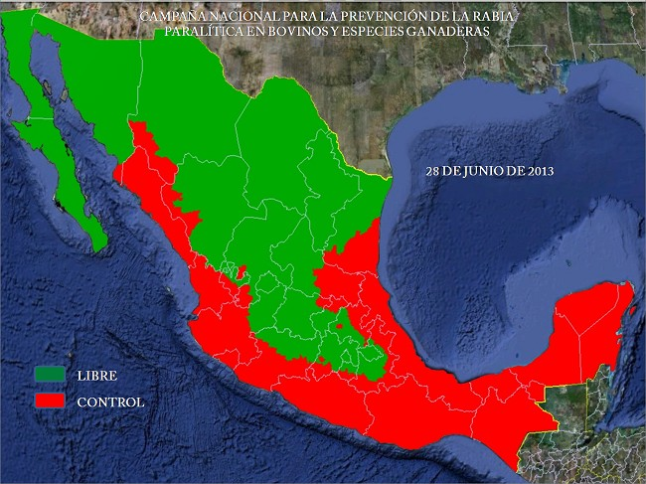
Inversión por Estado de la Campaña de Rabia Paralitica Bovina
 | Rabia Paralitica Bovina
Aguascalientes
Baja California
B.C.S.
Campeche | 220500
Coahuila
Colima | 299540.45
Chiapas | 2253705
Chihuahua | 648850
Distrito Federal
Durango | 870000
Guanjuato | 3025070.45
Guerrero | 581900
Hidalgo | 6214800
Jalisco | 1654582
México | 1337846
Michoacán | 2600000
Morelos | 525800
Nayarit | 227551
Nuevo León
Oaxaca | 470000
Puebla | 500000
Querétaro | 2124647
Quintana Roo | 350091
San Luis Potosí | 2092251
Sinaloa | 1230760
Sonora | 519630
Tabasco | 1199359
Tamaulipas | 3350000
Tlaxcala
Veracruz | 3255575
Yucatán | 1467720
Zacatecas | 523023
Estatus de la campaña de Rabia Paralitica

GRP
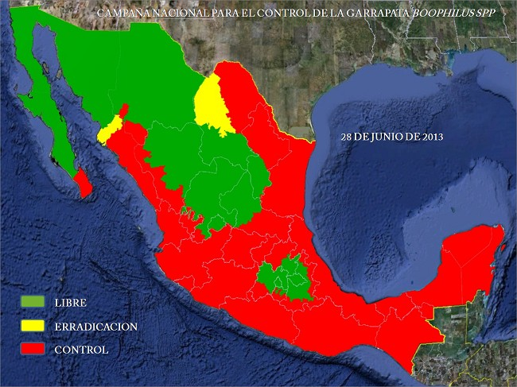
Estatus de la campaña de Garrapata
Inversión por Estado de la Campaña de Garrapata
 | Garrapata
Aguascalientes
Baja California
B.C.S. | 677,540
Campeche | 1,500,000
Coahuila | 1,421,726
Colima
Chiapas
Chihuahua | 3,230,000
Distrito Federal
Durango | 2,018,000
Guanjuato
Guerrero
Hidalgo
Jalisco | 1,339,700
México
Michoacán | 1,500,000
Morelos | 47,802
Nayarit | 100,000
Nuevo León | 400,000
Oaxaca | 29,000
Puebla | 500,000
Querétaro
Quintana Roo | 402,249
San Luis Potosí
Sinaloa | 4,867,220
Sonora | 2,551,746
Tabasco | 100,000
Tamaulipas | 8,507,192
Tlaxcala
Veracruz | 3,000,000
Yucatán | 112,294
Zacatecas | 1,564,322

AJZ
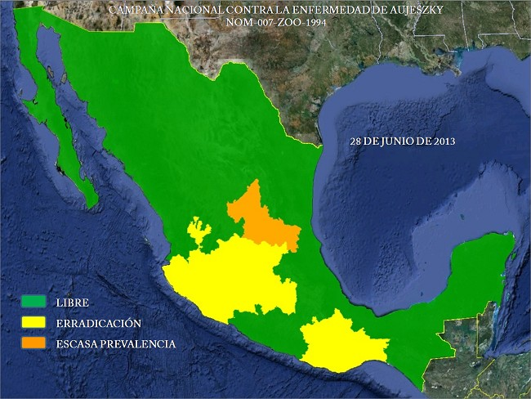
Estatus de la campaña de Aujeszky
Inversión por Estado de la campaña Enfermedad de Aujeszky
 | Enfermedad de Aujesky
Aguascalientes
Baja California
B.C.S.
Campeche
Coahuila
Colima | 490,976
Chiapas
Chihuahua
Distrito Federal
Durango
Guanjuato | 3,552,057
Guerrero
Hidalgo
Jalisco | 5,099,750
México
Michoacán | 2,529,500
Morelos | 555,980
Nayarit
Nuevo León
Oaxaca | 246,682
Puebla
Querétaro | 540,391
Quintana Roo
San Luis Potosí | 1,200,000
Sinaloa
Sonora
Tabasco
Tamaulipas
Tlaxcala
Veracruz
Yucatán
Zacatecas

IA
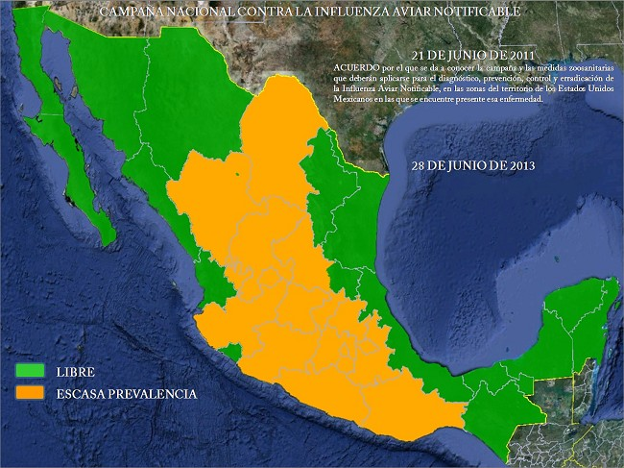
Inversión por Estado de la Campaña de Influenza Aviar
 | Influenza Aviar
Aguascalientes | 282,628
Baja California
B.C.S.
Campeche
Coahuila
Colima
Chiapas
Chihuahua
Distrito Federal
Durango | 565,000
Guanjuato | 2,001,779
Guerrero | 90,777
Hidalgo | 400,000
Jalisco | 1,476,450
México | 1,096,000
Michoacán | 500,000
Morelos | 350,100
Nayarit
Nuevo León
Oaxaca
Puebla | 1,300,000
Querétaro | 661,812
Quintana Roo
San Luis Potosí
Sinaloa
Sonora
Tabasco
Tamaulipas
Tlaxcala | 117,000
Veracruz
Yucatán
Zacatecas | 157,204
Estatus de la campaña de Influenza Aviar

VARR
Inversión por Estado de la Campaña de Varroasis de las abejas
 | Varroasis de las abejas
Aguascalientes | 64,787
Baja California | 175,000
B.C.S.
Campeche | 729,550
Coahuila | 40,606
Colima
Chiapas | 387,265
Chihuahua | 380,000
Distrito Federal
Durango
Guanjuato | 849,149
Guerrero | 97,500
Hidalgo
Jalisco | 522,950
México | 120,000
Michoacán | 2,000,000
Morelos | 241,905
Nayarit
Nuevo León
Oaxaca | 238,210
Puebla | 806,783
Querétaro | 313,568
Quintana Roo | 335,914
San Luis Potosí
Sinaloa | 271,324
Sonora | 325,580
Tabasco | 311,000
Tamaulipas | 800,000
Tlaxcala | 105,950
Veracruz | 400,000
Yucatán | 707,889
Zacatecas

